Initial
Penjelasan Tahapan Persiapan dan Sebelum memulai Proyek dengan Trello.

Dikarenakan Backlog terlalu banyak, mohon cek penjelasan dibawah gambar agar dapat melihat isi dari semua backlog yang ada.

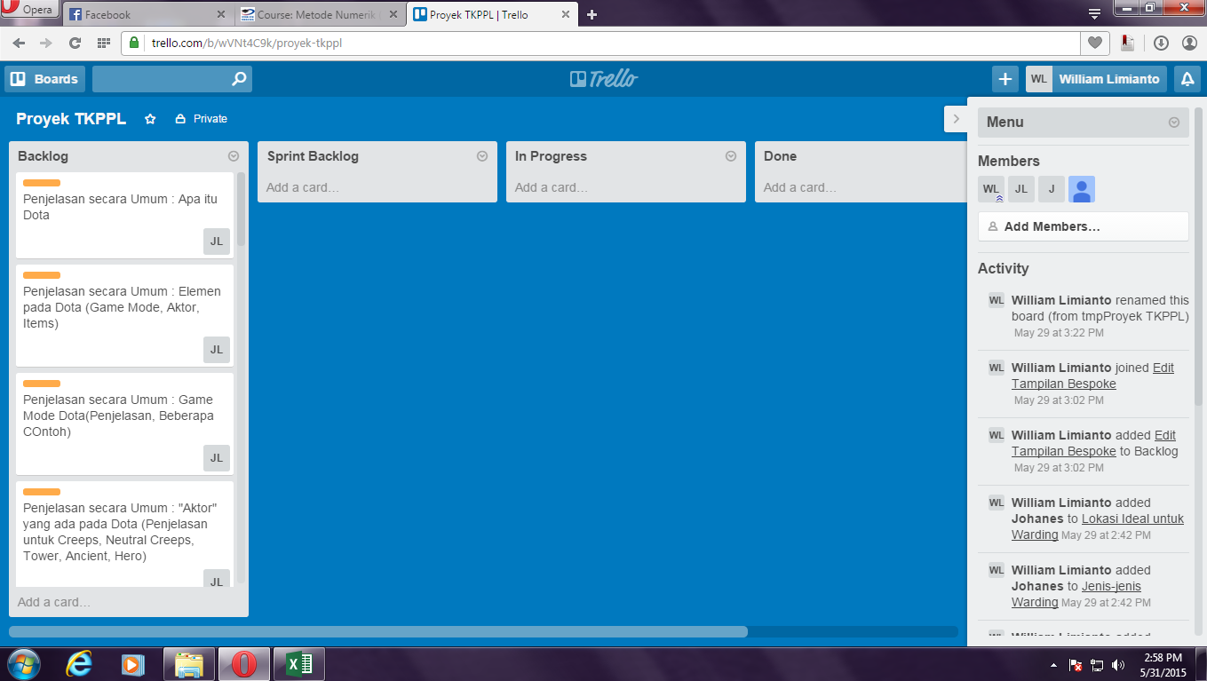

Product Backlog : | Done:
1. Penjelasan secara Umum : Apa itu Dota2
2. Penjelasan secara Umum : Elemen pada Dota2 (Game Mode, Aktor, Item)
3. Penjelasan secara Umum : Game Mode Dota2 (Penjelasan, Beberapa Contoh)
4. Penjelasan secara Umum : "Aktor" yang ada pada Dota2 (Penjelasan untuk Creeps, Neutral Creeps, Tower, Ancient, Hero)
5. Penjelasan secara Umum : Effect Item pada Dota2 (Jenis dan Penjelasan, Beberapa Contoh)
6. Penjelasan secara Umum : Aturan Bermain Dota2
7. Penjelasan secara Umum : Manfaat Bermain Dota2
8. Edit Fungsionalitas dan Tampilan Bespoke
9. Role : Carry
10. Role : Disabler
11. Role : Lane Support
12. Role : Initiator
13. Role : Jungler
14. Role : Support
15. Role : Durable
16. Role : Nuker
17. Role : Pusher
18. Role : Escape
19. Warding : Penjelasan
20. Warding : Manfaat Warding
21. Warding : Jenis-Jenis Strategi Warding
22. Warding : Pembagian Ward (Penjelasan untuk Observer & Sentry)
23. Warding : Lokasi Ideal untuk Warding
24. Hero Guide Sniper : Penjelasan Singkat (Tipe, Skills)
25. Hero Guide Sniper : Item Build (Early, Mid, Late)
26. Hero Guide Sniper : Strategy (Early, Mid, Late)
27. Hero Guide Sniper : Best "Friends"
28. Hero Guide Sniper : Worst "Enemies"

Sprint 1
Penjelasan Hasil Sprint Pertama dengan Trello.

Dikarenakan Backlog terlalu banyak, mohon cek penjelasan dibawah gambar agar dapat melihat isi dari semua backlog yang ada.

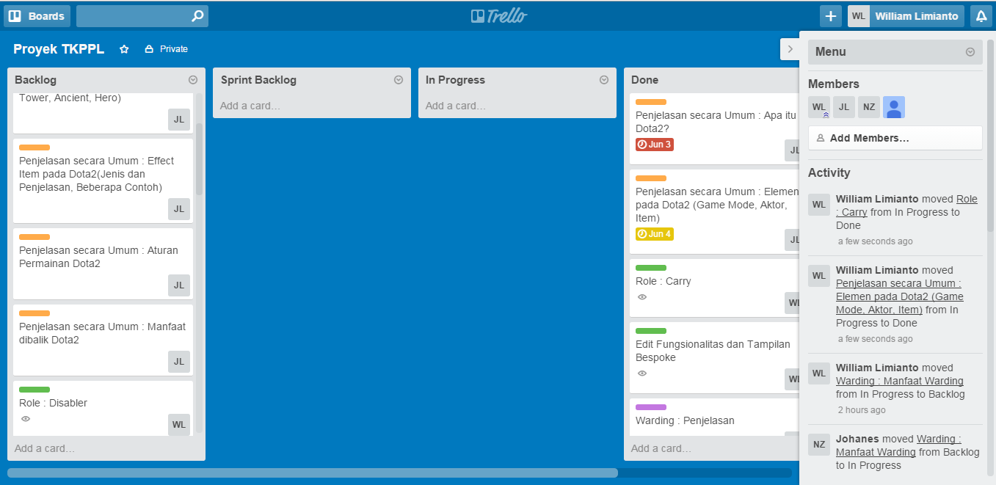

Ket : Untuk Penjelasan secara Umum : Elemen pada Dota2 (Game Mode, Aktor, Item) yang harusnya digeser ke Done oleh Javentira Lienata digantikan oleh ScrumMaster Sprint 1 (William Limianto) karena berhalangan.

Product Backlog : | Done:
1. Penjelasan secara Umum : Game Mode Dota2 (Penjelasan, Beberapa Contoh) | 1. Penjelasan secara Umum : Apa itu Dota2
2. Penjelasan secara Umum : "Aktor" yang ada pada Dota2 (Penjelasan untuk Creeps, Neutral Creeps, Tower, Ancient, Hero) | 2. Penjelasan secara Umum : Elemen pada Dota2 (Game Mode, Aktor, Item)
3. Penjelasan secara Umum : Effect Item pada Dota2 (Jenis dan Penjelasan, Beberapa Contoh) | 3. Edit Fungsionalitas dan Tampilan Bespoke
4. Penjelasan secara Umum : Aturan Bermain Dota2 | 4. Role : Carry
5. Penjelasan secara Umum : Manfaat Bermain Dota2 | 5. Warding : Penjelasan
6. Role : Disabler | 6. Hero Guide Sniper : Penjelasan Singkat (Tipe, Skills)
7. Role : Lane Support
8. Role : Initiator
9. Role : Jungler
10. Role : Support
11. Role : Durable
12. Role : Nuker
13. Role : Pusher
14. Role : Escape
15. Warding : Manfaat Warding
16. Warding : Jenis-Jenis Strategi Warding
17. Warding : Pembagian Ward (Penjelasan untuk Observer & Sentry)
18. Warding : Lokasi Ideal untuk Warding
19. Hero Guide Sniper : Item Build (Early, Mid, Late)
20. Hero Guide Sniper : Strategy (Early, Mid, Late)
21. Hero Guide Sniper : Best "Friends"
22. Hero Guide Sniper : Worst "Enemies"

Sprint 2
Penjelasan Hasil Sprint Kedua dengan Trello.

Dikarenakan Backlog terlalu banyak, mohon cek penjelasan dibawah gambar agar dapat melihat isi dari semua backlog yang ada.

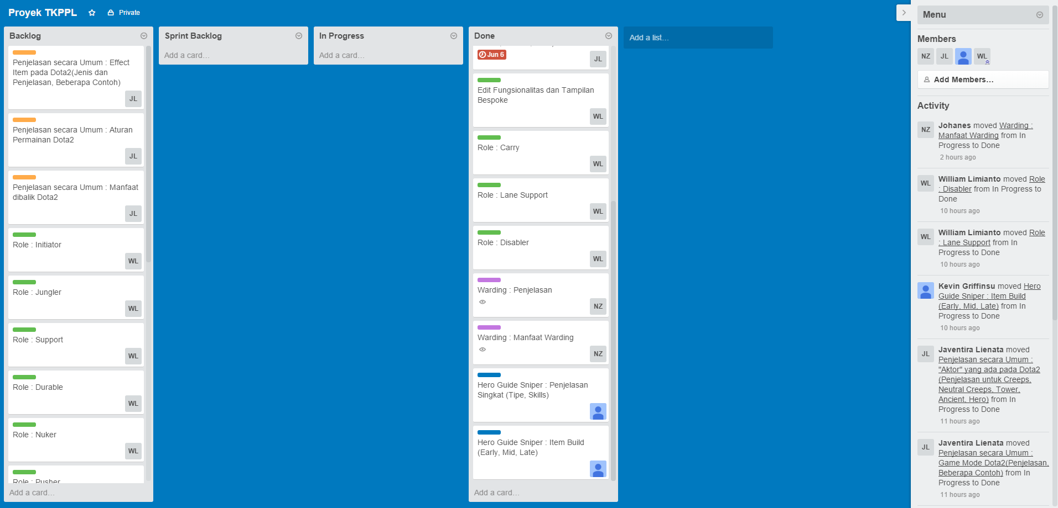

Product Backlog : | Done:
1. Penjelasan secara Umum : Effect Item pada Dota2 (Jenis dan Penjelasan, Beberapa Contoh) | 1. Penjelasan secara Umum : Apa itu Dota2
2. Penjelasan secara Umum : Aturan Bermain Dota2 | 2. Penjelasan secara Umum : Elemen pada Dota2 (Game Mode, Aktor, Item)
3. Penjelasan secara Umum : Manfaat Bermain Dota2 | 3. Edit Fungsionalitas dan Tampilan Bespoke
4. Role : Initiator | 4. Role : Carry
5. Role : Jungler | 5. Warding : Penjelasan
6. Role : Support | 6. Hero Guide Sniper : Penjelasan Singkat (Tipe, Skills)
7. Role : Durable | 7. Penjelasan secara Umum : Game Mode Dota2 (Penja
8. Role : Nuker | 8. Penjelasan secara Umum : "Aktor" yang ada pada Dota2(Penjelasan untuk Creeps, Neutral Creeps, Tower, Ancient,Hero)
9. Role : Pusher | 9. Role : Disabler
10. Role : Escape | 10. Role : Lane Support
11. Warding : Jenis-Jenis Strategi Warding | 11. Warding : Manfaat Warding.
12. Warding : Pembagian Ward (Penjelasan untuk Observer & Sentry) | 12. Hero Guide Sniper : Item Build (Early, Mid, Late)
13. Warding : Lokasi Ideal untuk Warding
14. Hero Guide Sniper : Strategy (Early, Mid, Late)
15. Hero Guide Sniper : Best "Friends"
16. Hero Guide Sniper : Worst "Enemies"

Sprint 3
Penjelasan Hasil Sprint Ketiga dengan Trello.

Dikarenakan Backlog terlalu banyak, mohon cek penjelasan dibawah gambar agar dapat melihat isi dari semua backlog yang ada.

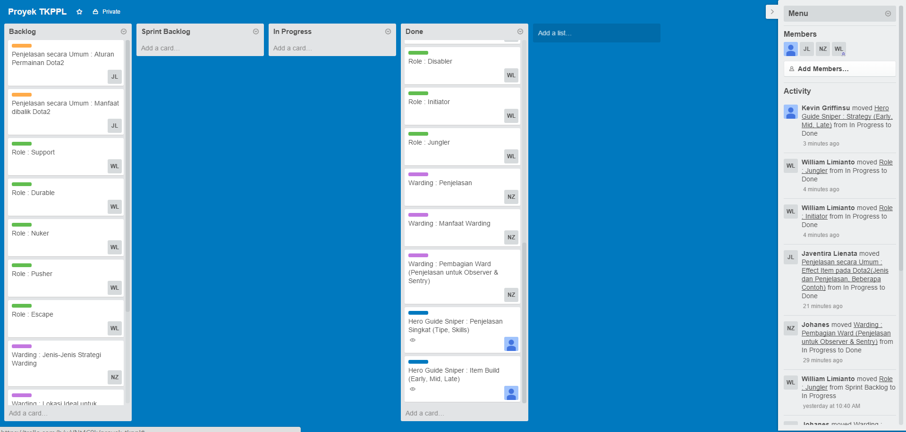

Product Backlog : | Done:
1. Penjelasan secara Umum : Aturan Bermain Dota2 | 1. Penjelasan secara Umum : Apa itu Dota2
2. Penjelasan secara Umum : Manfaat Bermain Dota2 | 2. Penjelasan secara Umum : Elemen pada Dota2 (Game Mode, Aktor, Item)
3. Role : Support | 3. Edit Fungsionalitas dan Tampilan Bespoke
4. Role : Durable | 4. Role : Carry
5. Role : Nuker | 5. Warding : Penjelasan
6. Role : Pusher | 6. Hero Guide Sniper : Penjelasan Singkat (Tipe, Skills)
7. Role : Escape | 7. Penjelasan secara Umum : Game Mode Dota2 (Penja
8. Warding : Jenis-Jenis Strategi Warding | 8. Penjelasan secara Umum : "Aktor" yang ada pada Dota2(Penjelasan untuk Creeps, Neutral Creeps, Tower, Ancient,Hero)
9. Warding : Lokasi Ideal untuk Warding | 9. Role : Disabler
10. Hero Guide Sniper : Best "Friends" | 10. Role : Lane Support
11. Hero Guide Sniper : Worst "Enemies" | 11. Warding : Manfaat Warding.
 | 12. Hero Guide Sniper : Item Build (Early, Mid, Late)
 | 13. Penjelasan secara Umum : Effect Item pada Dota2 (Jenis dan Penjelasan, Beberapa Contoh)
 | 14. Role : Initiator
 | 15. Role : Jungler
 | 16. Warding : Pembagian Ward (Penjelasan untuk Observer & Sentry)
 | 17. Hero Guide Sniper : Strategy (Early, Mid, Late)

Sprint 4
Penjelasan Hasil Sprint Keempat dengan Trello.

Dikarenakan Backlog terlalu banyak, mohon cek penjelasan dibawah gambar agar dapat melihat isi dari semua backlog yang ada.
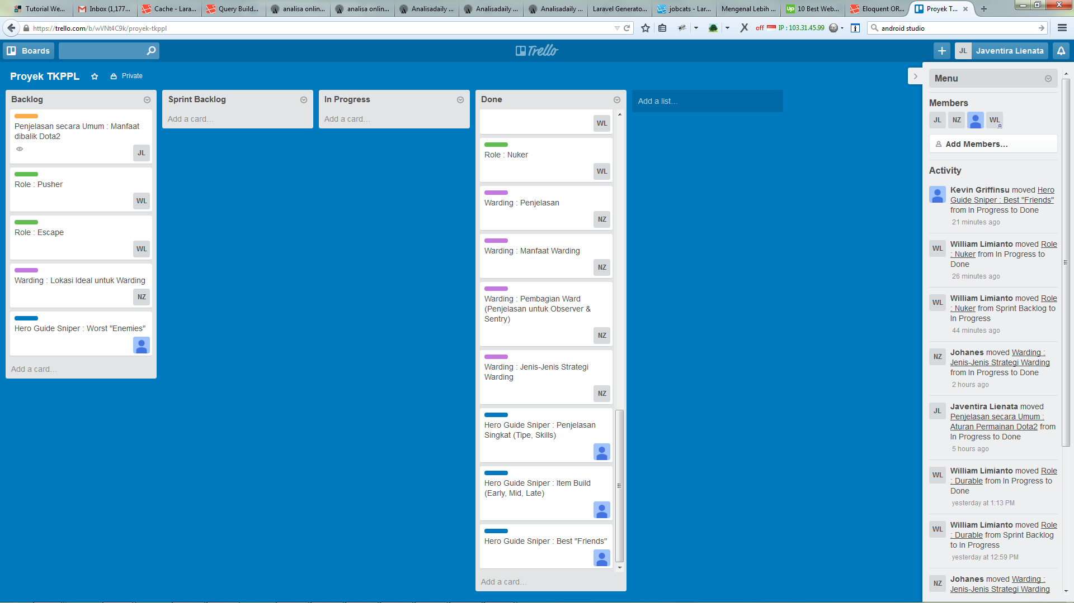

Product Backlog : | Done:
1. Penjelasan secara Umum : Manfaat Bermain Dota2 | 1. Penjelasan secara Umum : Aturan Bermain Dota2
2. Role : Pusher | 2. Penjelasan secara Umum : Effect Item pada Dota2 (Jenis dan Penjelasan, Beberapa Contoh)
3. Role : Escape | 3. Penjelasan secara Umum : Apa itu Dota2
4. Warding : Lokasi Ideal untuk Warding | 4. Penjelasan secara Umum : Elemen pada Dota2 (Game Mode, Aktor, Item)
5. Hero Guide Sniper : Worst "Enemies" | 5. Penjelasan secara Umum : Game Mode Dota2 (Penja
 | 6. Penjelasan secara Umum : "Aktor" yang ada pada Dota2(Penjelasan untuk Creeps, Neutral Creeps, Tower, Ancient,Hero)
 | 7. Edit Fungsionalitas dan Tampilan Bespoke
 | 8. Role : Carry
 | 9. Hero Guide Sniper : Strategy (Early, Mid, Late)
 | 10. Role : Lane Support
 | 11. Role : Disabler
 | 12. Role : Initiator
 | 13. Role : Jungler
 | 14. Role : Support
 | 15. Role : Durable
 | 16. Role : Nuker
 | 17. Warding : Penjelasan
 | 18. Warding : Manfaat Warding.
 | 19. Warding : Pembagian Ward (Penjelasan untuk Observer & Sentry)
 | 20. Warding : Jenis-Jenis Strategi Warding
 | 21. Hero Guide Sniper : Penjelasan Singkat (Tipe, Skills)
 | 22. Hero Guide Sniper : Item Build (Early, Mid, Late)
 | 23. Hero Guide Sniper : Best "Friends"

Sprint 5
Penjelasan Hasil Sprint Kelima dengan Trello.

Dikarenakan Backlog terlalu banyak, mohon cek penjelasan dibawah gambar agar dapat melihat isi dari semua backlog yang ada.
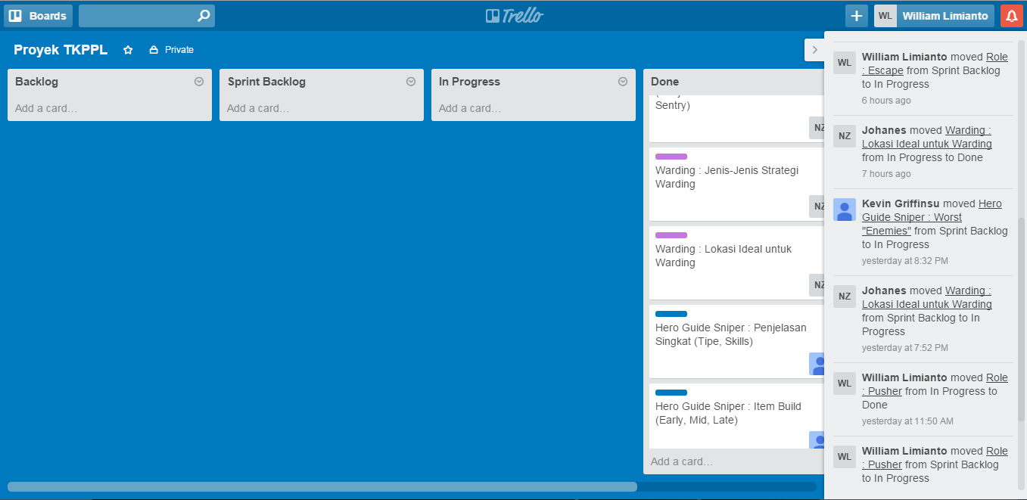

Product Backlog : | Done:
 | 1. Penjelasan secara Umum : Apa itu Dota2
 | 2. Penjelasan secara Umum : Elemen pada Dota2 (Game Mode, Aktor, Item)
 | 3. Penjelasan secara Umum : Game Mode Dota2 (Penjelasan, Beberapa Contoh)
 | 4. Penjelasan secara Umum : "Aktor" yang ada pada Dota2 (Penjelasan untuk Creeps, Neutral Creeps, Tower, Ancient, Hero)
 | 5. Penjelasan secara Umum : Effect Item pada Dota2 (Jenis dan Penjelasan, Beberapa Contoh)
 | 6. Penjelasan secara Umum : Aturan Bermain Dota2
 | 7. Penjelasan secara Umum : Manfaat Bermain Dota2
 | 8. Edit Fungsionalitas dan Tampilan Bespoke
 | 9. Role : Carry
 | 10. Role : Disabler
 | 11. Role : Lane Support
 | 12. Role : Initiator
 | 13. Role : Jungler
 | 14. Role : Support
 | 15. Role : Durable
 | 16. Role : Nuker
 | 17. Role : Pusher
 | 18. Role : Escape
 | 19. Warding : Penjelasan
 | 20. Warding : Manfaat Warding
 | 21. Warding : Jenis-Jenis Strategi Warding
 | 22. Warding : Pembagian Ward (Penjelasan untuk Observer & Sentry)
 | 23. Warding : Lokasi Ideal untuk Warding
 | 24. Hero Guide Sniper : Penjelasan Singkat (Tipe, Skills)
 | 25. Hero Guide Sniper : Item Build (Early, Mid, Late)
 | 26. Hero Guide Sniper : Strategy (Early, Mid, Late)
 | 27. Hero Guide Sniper : Best "Friends"
 | 28. Hero Guide Sniper : Worst "Enemies"

